Pruebas_offline
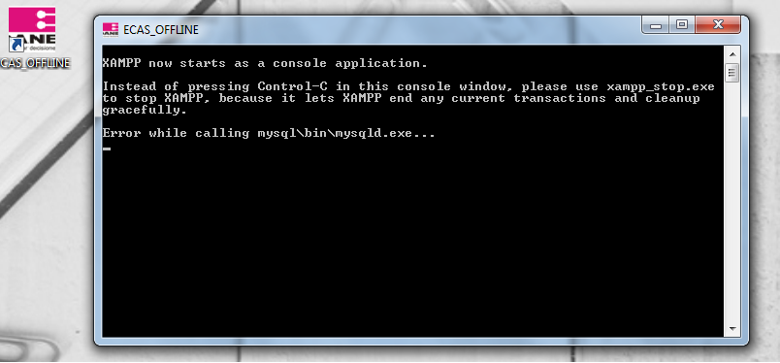
PRUEBAS OFFLINE
 |  |  |  |  |  |  |  |  | SEGUMIENTO
ID | CASO DE PRUEBA | DESCRIPCIÓN | CU | REQ | PRE REQUSITOS | DATOS DE ENTRADA | DEPENDENCIAS CASOS DE PRUEBA | RESULTADO ESPERADO | RESULTADO OBTENIDO | ESTADO | FECHA | OBSERVACIONES
P01 | Crear Encuesta | Verificar que un monitor puede crear una encuesta | 2 | 4 | El lote debe haber sido creado por el monitor | Número de lote | Modulo Web | Se ha creado una encuesta | Se ha creado una encuesta | Verificado con Observaciones | 2018-02-28 | Esta ingresando con los tres roles Mantener estructura de ECAS WEB
P02 | Retomar Encuesta | Verificar que un monitor pueda retomar una encuesta que se haya cerrado por cualquier motivo | 3 | 5 | Se debe tener el número de lote y encuesta a retomar | Número de Lote Número de encuesta a retomar | Modulo Web | Se ha retomado la encuesta satisfactoriamente | Se ha retomado la encuesta satisfactoriamente | Verificado con Observaciones | 2018-02-28 | Esta ingresando con los tres roles Mantener estructura de ECAS WEB
P03
P04
P05
P06
P07
P08
P09
P10
P11
P12
P13
P14
P15
P16

 | OBSERVACIONES:

 | El aplicativo presenta fallas al abrir y no se han realizado las pruebas en este. |  |  |  |  | SOLUCIONADO
 | Actualizar Logo del Dane para el aplicativo

